要件定義（構造化詳細）
・vmsファイル | 必須 | 内容 |  |  | 備考
入力ファイル | o | XPS.vms
出力ファイル（項目） |  | ファイル種別 | ファイル名 | 処理内容
出力ファイル |  | データファイル | XPS.vms | --
 |  | メタデータファイル | metadata.json | --
 |  | 構造化ファイル | XPS.txt | 前処理にてVAMASフォーマットに項目名を付与したデータファイル
 |  | 構造化ファイル | XPS.csv | データファイルから計測値だけを取り出したファイル
 |  | 代表画像ファイル | XPS.png | 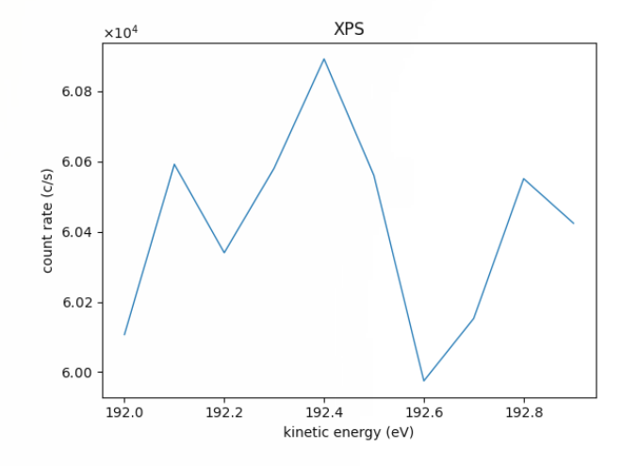 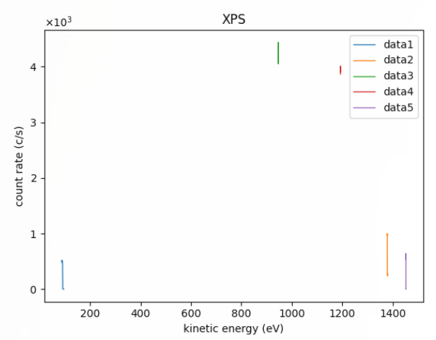 全ブロックのデータのプロット '左: 単一ブロックデータ 右: 複数ブロックデータ
 |  | その他画像ファイル | XPS_data(1,2,…).png '(データファイルに複数ブロックのデータが出力されている場合のみ) | 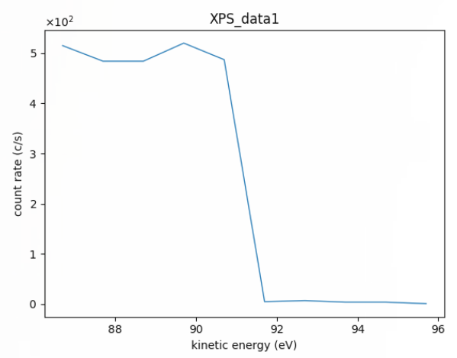 ブロック毎のデータのプロット | ブロック数分出力される。

・speファイル | 必須 | 内容 |  |  | 備考
入力ファイル | o | XPS.spe
出力ファイル（項目） |  | ファイル種別 | ファイル名 | 処理内容
出力ファイル |  | データファイル | XPS.spe | --
 |  | メタデータファイル | metadata.json | --
 |  | 構造化ファイル | XPS.txt | メーカー提供ツールにてbinary部分をデコードしたデータファイル
 |  | 構造化ファイル | XPS_(material).csv | 元素毎のCPSデータ・Countデータ | 元素分、出力される。
 |  | 代表画像ファイル | XPS.png | 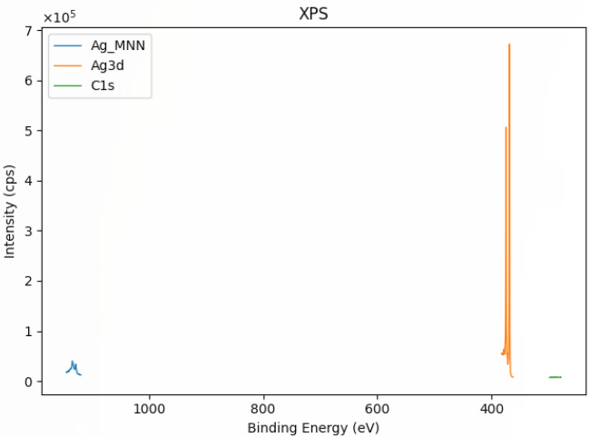 全元素のCPSデータのプロット | 計測データのX軸ラベルに',reverse'が付与されていた場合、X軸を反転させる。
 |  | 構造化ファイル | XPS_(material).csv | 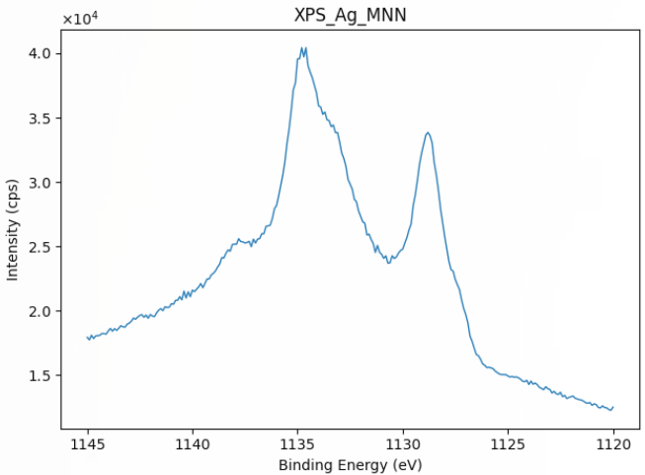 元素毎のCPSデータのプロット | 元素分、出力される。 計測データのX軸ラベルに',reverse'が付与されていた場合、X軸を反転させる。
 |  | 構造化ファイル | XPS_(material)_count.csv |  元素毎のCountデータのプロット | 元素分、出力される。 計測データのX軸ラベルに'.reverse'が付与されていた場合、X軸を反転させる。

・proファイル | 必須 | 内容 |  |  | 備考
入力ファイル | o | XPS.pro
出力ファイル（項目） |  | ファイル種別 | ファイル名 | 処理内容
出力ファイル |  | データファイル | XPS.pro | --
 |  | メタデータファイル | metadata.json | --
 |  | 構造化ファイル | XPS.txt | メーカー提供ツールにてbinary部分をデコードしたデータファイル
 |  | 構造化ファイル | XPS.csv | 全元素のスパッタリング経過時間に対する光電子の強さ
 |  | 構造化ファイル | XPS_(material).csv | 元素毎のスパッタリング時間毎のCPSデータ | 元素分、出力される。
 |  | 構造化ファイル | XPS_(material)_count.csv | 元素毎のスパッタリング時間毎のCountデータ | 元素分、出力される。
 |  | 代表画像ファイル | XPS.png | 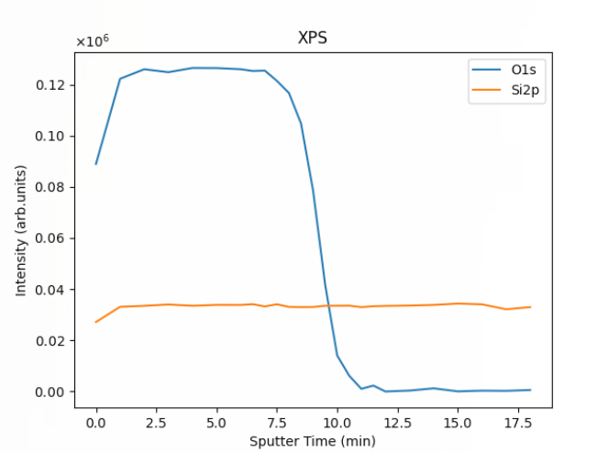 全元素のスパッタリング時間に対する光電子の強さのデータのプロット
 |  | その他画像ファイル | XPS_(material).png 'XPS_(material)_3d.png (３Dグラフを作成した場合のみ) | 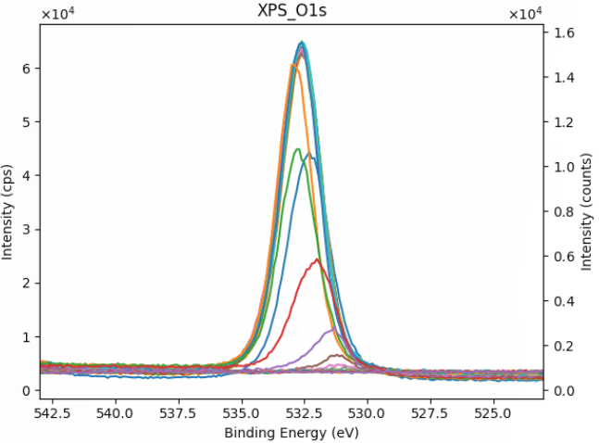 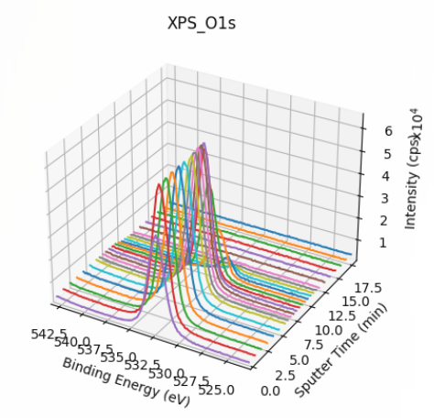 元素毎のスパッタリング時間に対するCPSデータのプロット | 元素分、出力される。 計測データのX軸ラベルに'.reverse'が付与されていた場合、X軸を反転させる。
 |  | その他画像ファイル | XPS_speall.png 'XPS_speall_3d.png (３Dグラフを作成した場合のみ) | 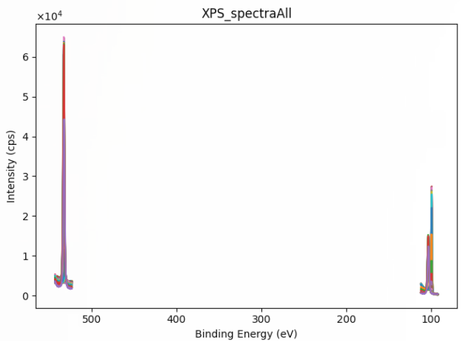 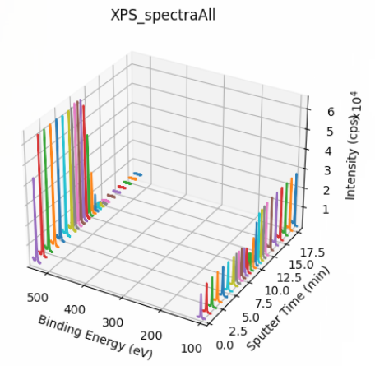 全元素のスパッタリング時間に対するCPSデータのプロット | 計測データのX軸ラベルに'.reverse'が付与されていた場合、X軸を反転させる。
 |  | その他画像ファイル | XPS_speall_count.png | 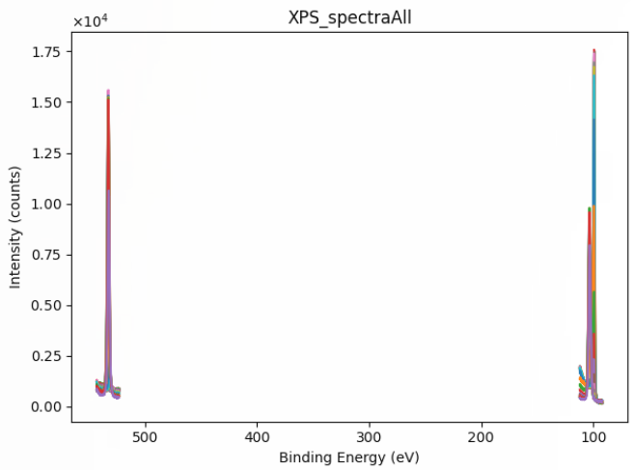 全元素のスパッタリング時間に対するCountデータのプロット | 計測データのX軸ラベルに'.reverse'が付与されていた場合、X軸を反転させる。

・angファイル | 必須 | 内容 |  |  | 備考
入力ファイル | o | XPS.ang
出力ファイル（項目） |  | ファイル種別 | ファイル名 | 処理内容
出力ファイル |  | データファイル | XPS.ang | --
 |  | メタデータファイル | metadata.json | --
 |  | 構造化ファイル | XPS.txt | メーカー提供ツールにてbinary部分をデコードしたデータファイル
 |  | 構造化ファイル | XPS.csv | 全元素の入射角に対する光電子の強さ
 |  | 構造化ファイル | XPS_(material).csv | 元素毎の入射角毎のCPSデータ | 元素分、出力される。
 |  | 構造化ファイル | XPS_(material)_count.csv | 元素毎の入射角毎のCountデータ | 元素分、出力される。
 |  | 代表画像ファイル | XPS.png | 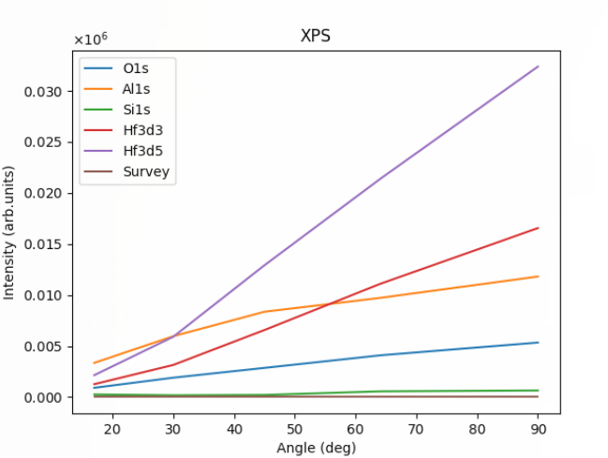 全元素の入射角に対する光電子の強さ
 |  | その他画像ファイル | XPS_(material).png 'XPS_(material)_3d.png (３Dグラフを作成した場合のみ) | 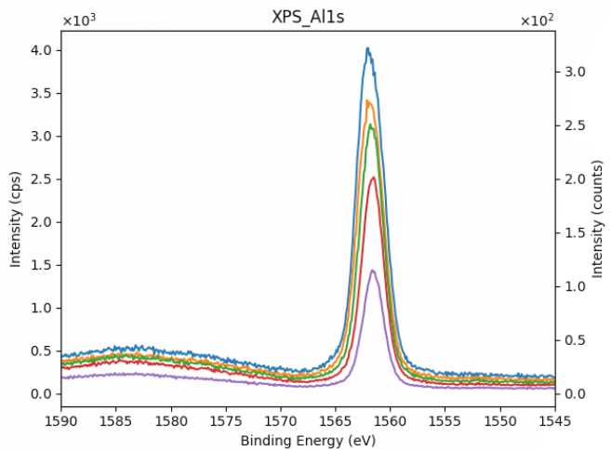 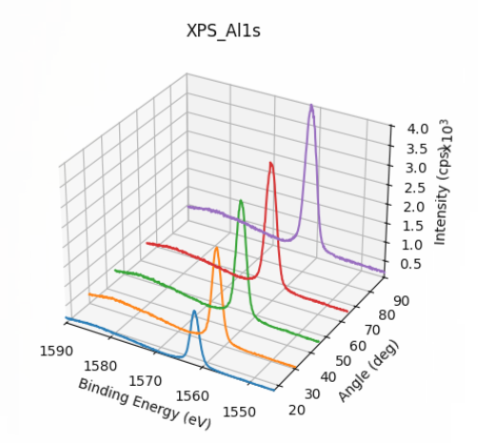 元素毎の入射角毎に対するCPSデータのプロット | 元素分、出力される。 計測データのX軸ラベルに'.reverse'が付与されていた場合、X軸を反転させる。
 |  | その他画像ファイル | XPS_speall.png 'XPS_speall_3d.png (３Dグラフを作成した場合のみ) | 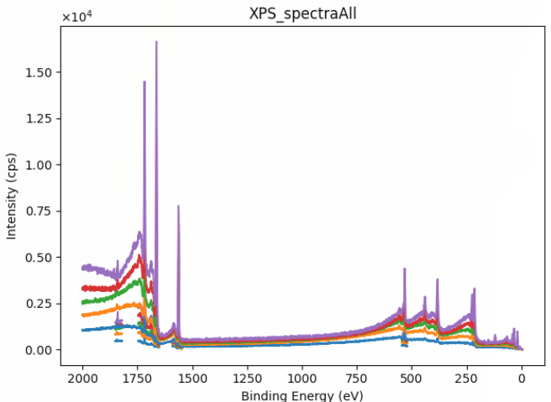 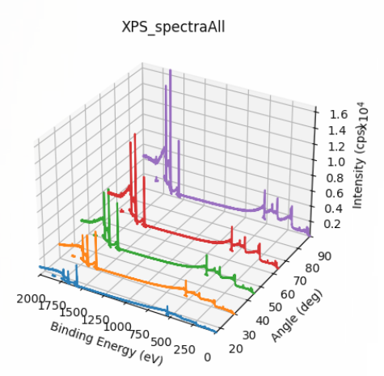 全元素の入射角毎に対するCPSデータのプロット | 計測データのX軸ラベルに'.reverse'が付与されていた場合、X軸を反転させる。
 |  | その他画像ファイル | XPS_speall_count.png | 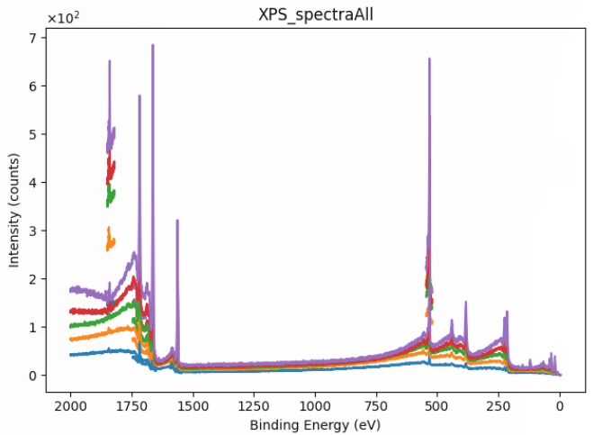 全元素の入射角毎に対するCountデータのプロット | 計測データのX軸ラベルに'.reverse'が付与されていた場合、X軸を反転させる。

